关系图
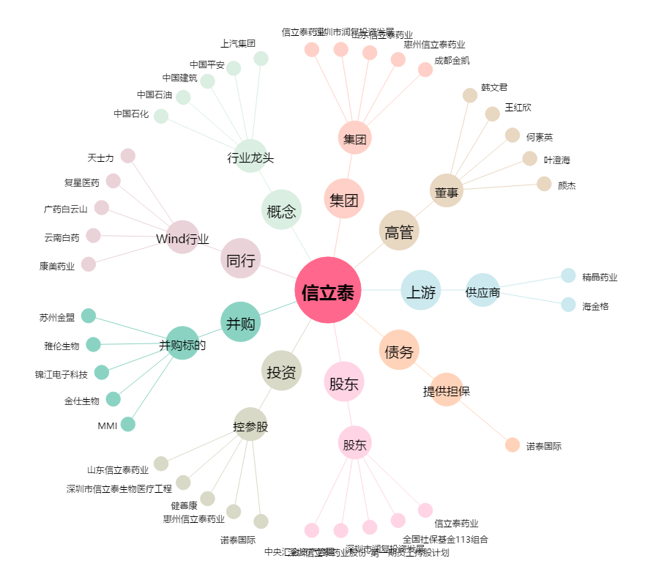
信立泰[002294.SZ] - 关系概览图

